システム構成
インターフェース仕様書 |  | シート名 | システム名 | 作成者 | 日付
 |  |  |  | 曲 建 | 2025-01-15
 |  | 全体構成図 | ガソリンスタンドPOSに公開するWEBAPI仕様書 | 最終更新者 | 日付

全体システム構成図
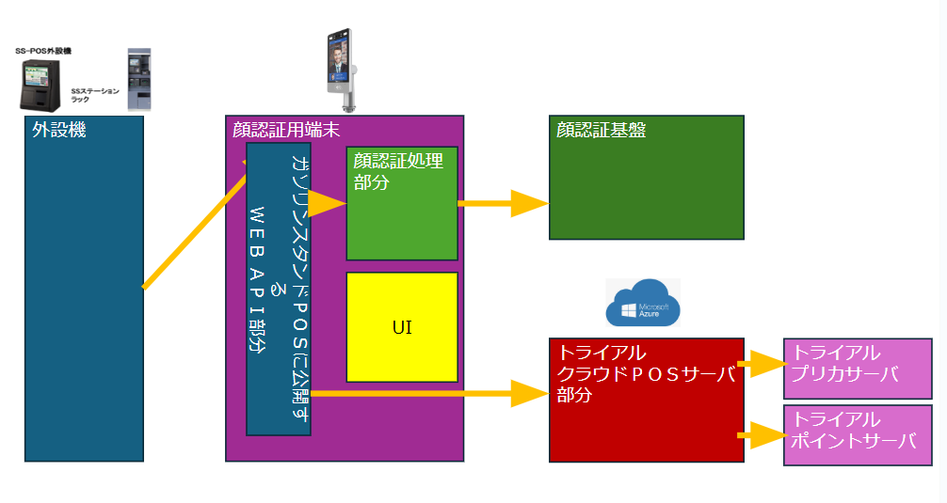

 | 図1.1全体構成図

 | 図1.1にシステム全体構成図を示す。ブロック図には、外設機、顔認証端末、顔認証基盤、クラウドPOSサーバの４つの主要部分で構成されております。
 | 外設機に「顔認証ログイン」と「バーコードスキャンログイン」の二つのボタンがある。

シーケンス図
インターフェース仕様書 |  |  | シート名 | システム名 | 作成者 | 日付
 |  |  |  |  | 曲 建 | 2025-01-15
 |  |  | シーケンス | ガソリンスタンドPOSに公開するWEBAPI仕様書 | 最終更新者 | 日付

シーケンス図

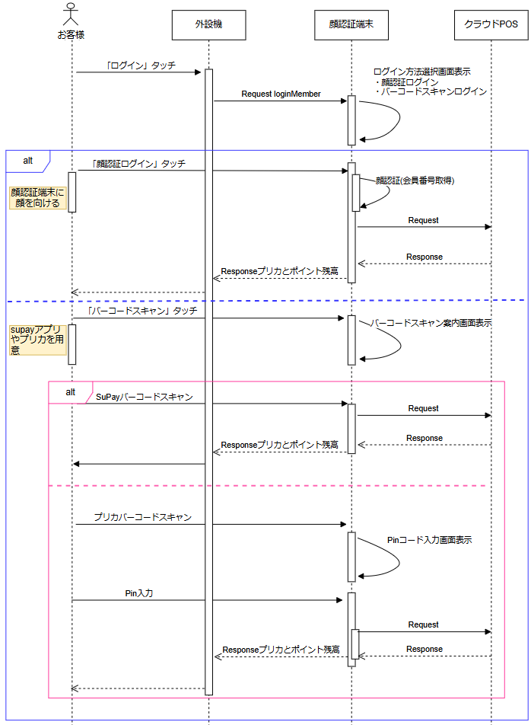
 | 1.メンバーログイン

 | 図2.1顔認証ログイン

 | ①お客様が外設機の「ログイン」ボタンをタッチします。
 | ②外設機は 「loginMember」 リクエスト を顔認証端末に送信します。
 | ③顔認証端末側で「ログイン方法選択」（顔認証ログイン・バーコードスキャンログイン）画面を表示します。
 | お客様が「顔認証ログイン」を選択された場合、下記の④の処理、「バーコードスキャンログイン」を選択された場合、下記の⑤の処理
 | ④-1お客様が顔を認証端末に向ける
 | ④-2顔認証端末はお客様の顔情報を元に会員番号を取得 し、その会員番号を用いてクラウドPOSシステムに対して「会員情報取得」リクエスト を送信します。
 | ④-3クラウドPOSシステムから取得した プリペイドカード残高およびポイント残高の情報 を外設機に APIレスポンス として返却します。
 | ⑤お客様がSuPayアプリでログインの場合、下記の⑥の処理、プリカでログインの場合、下記の⑦の処理
 | ⑥-1お客様がSupayのバーコードをスキャンします
 | ⑥-2顔認証端末はSupayのバーコードを用いて クラウドPOSシステムに対して「会員情報取得」リクエスト を送信します。
 | ⑥-3クラウドPOSシステムから取得したプリペイドカード残高およびポイント残高の情報 を外設機に APIレスポンス として返却します。
 | ⑦-1お客様がプリペイドカードのバーコードをスキャンします。
 | ⑦-2顔認証端末がPINコードの入力画面を表示します。
 | ⑦-3お客様がPinコードを入力し、確定ボタンを押します。
 | ⑦-4顔認証端末はプリカ番号とPinコードを用いて クラウドPOSシステムに対して「会員情報取得」リクエスト を送信します。
 | ⑦-5クラウドPOSシステムから取得した プリペイドカード残高およびポイント残高の情報 を外設機に APIレスポンス として返却します。

 | メンバーログイン異常系
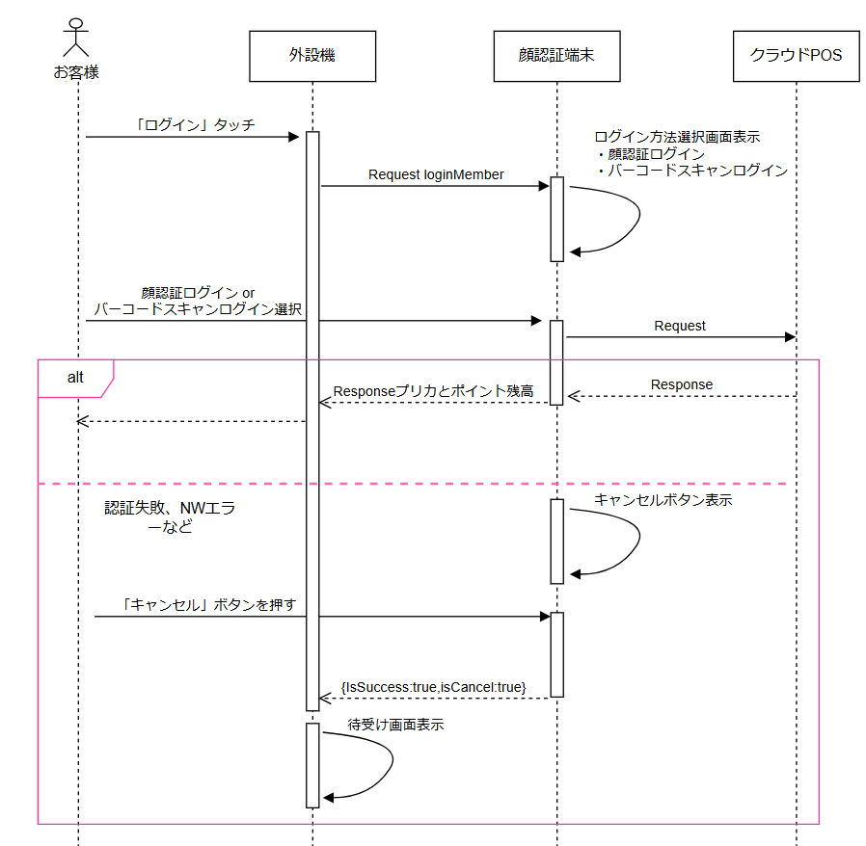

 | 図2.2顔認証ログイン 異常系
 |  | ①お客様がログイン時に認証失敗やNWエラーが発生した場合、顔認証端末側で「キャンセル」ボタンを表示する
 |  | ②お客様が「キャンセル」ボタンを押します。顔認証端末は{IsSuccess:true,IsCancel:true｝のレスポンスを外設機に返す
 |  | ③外設機は待ち受け画面に戻る。

 | 2.取引確定
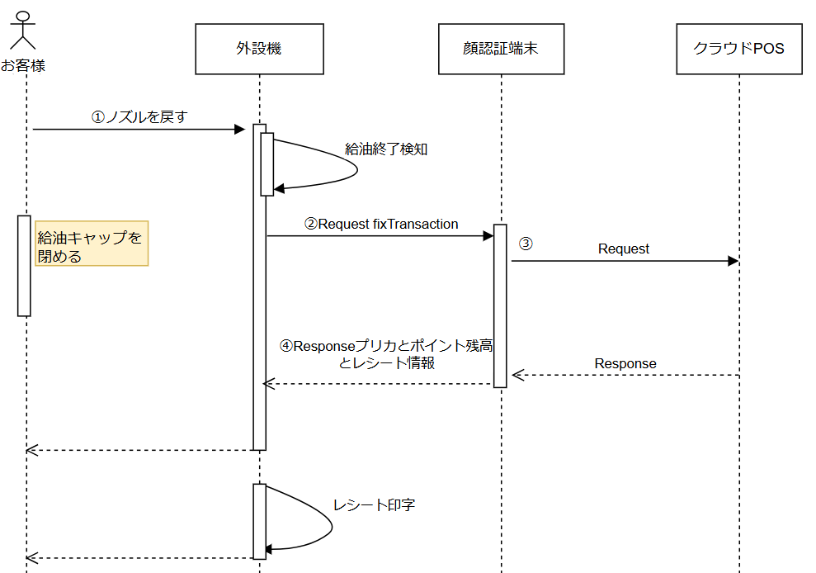

 | 図2.3取引確定
 | ①給油終了後、お客様がノズルを戻します
 | ②外設機は給油終了を検知し、「fixTransaction」のリクエスト を顔認証端末に送信します。
 | ③顔認証端末はクラウドPOSシステムに対して「取引確定」リクエスト を送信します。
 | ④クラウドPOSシステムは取引確定処理を実行し、最新のプリペイドカード残高お、ポイント残高の情報及びレシート情報を外設機に APIレスポンス として返却します。

 | 3.取引中止
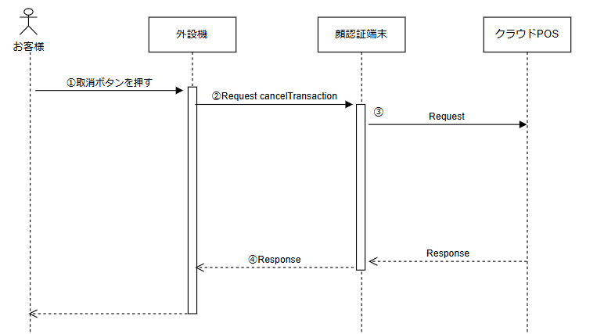

 |  | 図2.4取引中止
 |  | ①お客様が「給油取消」のボタンを押す
 |  | ②外設機は「cancelTransaction」のリクエスト を顔認証端末に送信します。
 |  | ③顔認証端末はクラウドPOSシステムに対して「買い物中止」リクエスト を送信します。
 |  | ④クラウドPOSシステムは買い物中止を実行し、処理結果 を外設機に APIレスポンス として返却します。

 | 4.残高照会
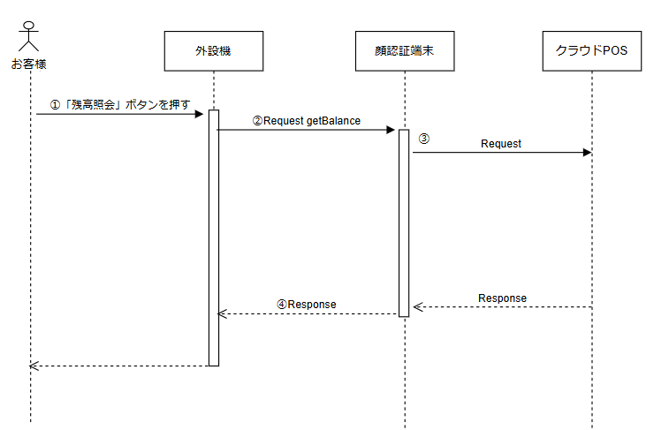

 |  | 図2.5残高更新
 |  | ①お客様が「残高照会」のボタンを押す
 |  | ②外設機は「getBalance」の リクエスト を顔認証端末に送信します。
 |  | ③顔認証端末はクラウドPOSシステムに対して「会員情報取得」を送信します。
 |  | ④クラウドPOSシステムは「会員情報取得」を実行し、処理結果 を外設機に APIレスポンス として返却します。

 | 5.洗車

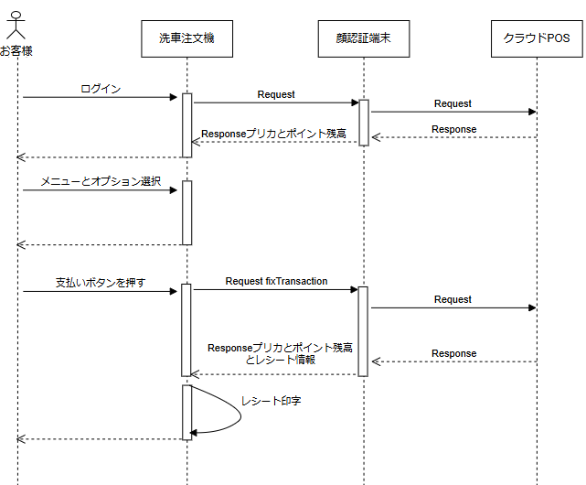

 |  | 図2.6洗車
 |  | ①お客様がログインします（詳細ログインのシーケンスご参照）
 |  | ②お客様が洗車のメニューとオプションを選択します。
 |  | ③お客様が支払いボタンを押します。
 |  | ④外設機は「fixTransaction」のリクエスト を顔認証端末に送信します。
 |  | ⑤顔認証端末はクラウドPOSシステムに対して「取引確定」リクエスト を送信します。
 |  | ⑥クラウドPOSシステムは取引確定処理を実行し、最新のプリペイドカード残高、ポイント残高の情報及びレシート情報を外設機に APIレスポンス として返却します。

 | 6.トランザクションデータアップロード

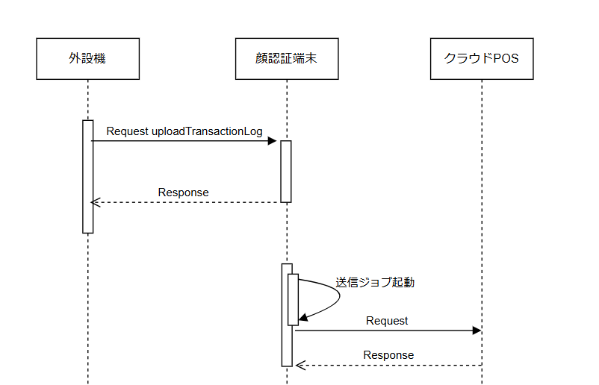

 |  | 図2.7トランザクションデータアップロード
 |  | ①外設機が夜間のジョブで一日分のトランザクションデータをアップロードする
 |  | ②顔認証端末の夜間ジョブでその日のトランザクションデータをAzureストレージに保存する

 |  | 図2.7トランザクションデータアップロード
 |  | ①外設機が夜間のジョブで一日分のトランザクションデータをアップロードする
 |  | ②顔認証端末の夜間ジョブでその日のトランザクションデータをAzureストレージに保存する

API仕様
インターフェース仕様書 |  |  |  |  |  | シート名 |  |  | システム名 |  |  |  | 作成者 |  | 日付
 |  |  |  |  |  |  |  |  |  |  |  |  | 曲 建 |  | 2025-01-15
 |  |  |  |  |  | API仕様 |  |  | ガソリンスタンドPOSに公開するWEBAPI仕様書 |  |  |  | 最終更新者 |  | 日付
 |  |  |  |  |  |  |  |  |  |  |  |  | 曲 建 |  | 2025-09-03

 | 1.基本情報
 | No |  | 名称 |  | 値 |  |  |  |  |  | 備考
 | 1 |  | サービスURL |  | http://[認証端末IPアドレス]:[ポート番号]/[メソッド名]/[企業番号]/[店舗番号]/[端末番号]?Timestamp=[現在日時] |  |  |  |  |  | 企業番号、店舗番号、端末番号はすべてint型,Timestampは「yyyy/MM/ddTHH:mm:ss」
 | 2 |  | リクエストメソッド |  | POST
 | 3 |  | Content-Type |  | application/json |  |  |  |  |  | リクエストパラメータ、レスポンスパラメータともにJSON形式となります。

 | 端末はWEB APIをコールした場合,結果がなければ、実行しないこと。タイムアウトになった場合、再度APIを投げること。

 | 2.API一覧
 | No |  | 名称 |  | 論理名 |  |  | 概要説明 |  |  |  |  |  | Timeout推奨値
 | 1 |  | メンバーログイン |  | loginMember |  |  | 顔認証やバーコードスキャンでトライアルクラウドPOSにログインするためのAPIです。 |  |  |  |  |  | 300s
 | 2 |  | 残高照会 |  | getBalance |  |  | 最新プリペイドカードとポイント残高を取得するAPI |  |  |  |  |  | 10s
 | 3 |  | 取引確定 |  | fixTransaction |  |  | 支払いのAPI |  |  |  |  |  | 90s
 | 4 |  | 取引中止 |  | cancelTransaction |  |  | 給油や洗車の前に、取引中止するAPI |  |  |  |  |  | 10s
 | 上記の2,3,4は1メンバーログイン成功の後で使うAPIです。

 | 3.API詳細
 | ①loginMember API
 | API説明
 |  | 顔認証やバーコードスキャンでトライアルクラウドPOSにログインするためのAPIです。
 |  | ログイン成功時に、会員番号、プリペイドカードとポイントの残高を返します。
 | リクエストパラメータ
 | NO |  | 名称 | 論理名 |  |  | 説明 |  |  | 型 | 最大桁数 | サンプル
 | 1 |  | アクセスコード | Accesscode |  |  | 企業毎に設定されるアクセスコードです。 |  |  | string | 6桁 | "012345"

 | レスポンスパラメータ
 | No |  | 名称 | 論理名 |  |  | 説明 |  |  | 型 | 最大桁数 | サンプル
 | 1 |  | 処理成功フラグ | IsSuccess |  |  | 処理成功時:true、処理失敗時:false |  |  | boolean | - | true
 | 2 |  | エラーコード | ErrorCode |  |  | エラー時のエラーコード。成功時はnull |  |  | string | 5桁 | "2001"
 | 3 |  | エラーメッセージ | ErrorMessage |  |  | エラー時のエラーメッセージ。成功時はnull |  |  | string | 半角126桁 | false
 | 4 |  | ログインタイプ | LoginType |  |  | 1:顔認証 2:アプリ 3:プリペイドカード 未ログイン時はnull |  |  | string | 1 | "1"
 | 5 |  | お客様キャンセルフラグ | IsCancel |  |  | お客様より操作のキャンセル:true(IsSuccess:true) |  |  | boolean | - | true
 | 6 |  | 会員番号 | CardNo |  |  | 会員番号 未ログイン時はnull |  |  | string | 13桁 | "2960000000012"
 | 7 |  | プリカ残高 | MoneyAmountAvailable |  |  | プリペイドカードの残高 未ログイン時はnull |  |  | decimal | 7桁 | 5000
 | 8 |  | ポイント残高 | PointAmountAvailable |  |  | ポイント利用不可の場合、0で返す 未ログイン時はnull |  |  | decimal | 7桁 | 100
 | 9 |  | ﾎﾟｲﾝﾄｻｰﾊﾞｵﾌﾗｲﾝﾌﾗｸﾞ | PointServerOfflineFlg |  |  | 0:オンライン 1:オフライン 未ログイン時はnull |  |  | string | 1桁 | "0"
 | リクエストサンプル
リクエスト URL:
http://10.251.128.132:8888/loginMember/1405000001/900/1001?Timestamp=2025/01/29T11:16:00
リクエストサンプル：
{"Accesscode":"012345"}

 | レスポンスサンプル_ログイン成功
{
"IsSuccess": true,
"ErrorCode": null,
"ErrorMessage": null,
"LoginType": "1",
"IsCancel": false,
"CardNo": "2960000000012",
"MoneyAmountAvailable": 5000,
"PointAmountAvailable": 100,
"PointServerOfflineFlg":0
}

 | レスポンスサンプル_未ログイン&&取消ボタン押下

{
"IsSuccess": true,
"ErrorCode": null,
"ErrorMessage": null,
"LoginType": null,
"IsCancel": true,
"CardNo": null,
"MoneyAmountAvailable": null,
"PointAmountAvailable": null,
"PointServerOfflineFlg":null
}

 | レスポンスサンプル_ポイントサーバオフライン

{
"IsSuccess": true,
"ErrorCode": null,
"ErrorMessage": null,
"LoginType": "1",
"IsCancel": false,
"CardNo": "2960000000012",
"MoneyAmountAvailable": 5000,
"PointAmountAvailable": null,
"PointServerOfflineFlg":1
}

 | レスポンスサンプル_通信エラー
{
"IsSuccess": false,
"ErrorCode": "2001",
"ErrorMessage": "電子マネーサーバと通信できませんでした。",
"LoginType": "1",
"IsCancel": false,
"CardNo": null,
"MoneyAmountAvailable": null,
"PointAmountAvailable": null,
"PointServerOfflineFlg": null
}

 | ②getBalance API
 | API説明
 |  | 残高照会のAPIです。
 |  | 残高照会成功時にプリペイドカードとポイントの残高を返します。
 | リクエストパラメータ
 | NO |  | 名称 | 論理名 |  |  | 説明 |  |  | 型 | 最大桁数 | サンプル
 | 1 |  | アクセスコード | Accesscode |  |  | 企業毎に設定されるアクセスコードです。 |  |  | string | 6桁 | "012345"
 | 2 |  | 会員番号 | CardNo |  |  | 照会対象ID（会員番号） |  |  | string | 13桁 | "2960000000012"

 | レスポンスパラメータ
 | No |  | 名称 | 論理名 |  |  | 説明 |  |  | 型 | 最大桁数 | サンプル
 | 1 |  | 処理成功フラグ | IsSuccess |  |  | 処理成功時:true、処理失敗時:false |  |  | boolean | - | true
 | 2 |  | エラーコード | ErrorCode |  |  | エラー時のエラーコード。成功時はnull |  |  | string | 5桁 | "2001"
 | 3 |  | エラーメッセージ | ErrorMessage |  |  | エラー時のエラーメッセージ。成功時はnull |  |  | string | 半角126桁 | false
 | 4 |  | 会員番号 | CardNo |  |  | 会員番号 未ログイン時はnull |  |  | string | 13桁 | "2960000000012"
 | 5 |  | プリカ残高 | MoneyAmountAvailable |  |  | プリペイドカードの残高 未ログイン時はnull |  |  | decimal | 7桁 | 5000
 | 6 |  | ポイント残高 | PointAmountAvailable |  |  | ポイント利用不可の場合、0で返す |  |  | decimal | 7桁 | 100
 | 7 |  | ﾎﾟｲﾝﾄｻｰﾊﾞｵﾌﾗｲﾝﾌﾗｸﾞ | PointServerOfflineFlg |  |  | 0:オンライン 1:オフライン |  |  | string | 1桁 | "0"

 | リクエストサンプル
リクエスト URL:
http://10.251.128.132:8888/getBalance/1405000001/900/1001?Timestamp=2025/01/29T11:16:00
リクエストサンプル：
{"Accesscode":"012345","CardNo":"2960000000012"}

 | レスポンスサンプル
{
"IsSuccess": true,
"ErrorCode": null,
"ErrorMessage": null,
"CardNo": "2960000000012",
"MoneyAmountAvailable": 5000,
"PointAmountAvailable": 100,
"PointServerOfflineFlg":0
}

 | レスポンスサンプル_ポイントサーバオフライン

{
"IsSuccess": true,
"ErrorCode": null,
"ErrorMessage": null,
"CardNo": "2960000000012",
"MoneyAmountAvailable": 5000,
"PointAmountAvailable": null,
"PointServerOfflineFlg":1
}

 | レスポンスサンプル_通信エラー
{
"IsSuccess": false,
"ErrorCode": "2001",
"ErrorMessage": "電子マネーサーバと通信できませんでした。",
"CardNo": 2960000000012,
"MoneyAmountAvailable": null,
"PointAmountAvailable": null,
"PointServerOfflineFlg": null
}

 | ③fixTransaction
 | API説明
 |  | 支払いののAPIです。
 |  | 取引確定APIの実行が成功した場合、プリペイドカードとポイントの残高、レシート印字の関連情報を返します。

 | リクエストパラメータ
 | NO |  | 名称 | 論理名 |  |  | 説明 |  |  | 型 | 最大桁数 | サンプル
 | 1 |  | アクセスコード | Accesscode |  |  | 企業毎に設定されるアクセスコードです。 |  |  | string | 6桁 | "012345"
 | 2 |  | アイテムコード | ItemCode |  |  | 10:洗車 20:レギュラー 30:ハイオク 40:軽油 50:灯油 90:その他 |  |  | string | 2桁 | "10"
 | 3 |  | 単価 | UnitPrice |  |  | 単価(税込み） |  |  | decimal | 7桁 | 151
 | 4 |  | 数量 | Quantity |  |  | 洗車：1で固定、給油：給油量(リットル) |  |  | decimal | (7,2) | 38.12
 | 5 |  | 合計金額 | TotalAmount |  |  | 支払いの合計金額 (税込み）単価*数量の値と同じ |  |  | decimal | 7桁 | 5100
 | 6 |  | 利用ポイント | UsePoint |  |  | 利用ポイント数。(プリカ支払い金額は、合計金額から利用ポイントを引いた値で設定) |  |  | decimal | 7桁 | 100
 | 7 |  | 税情報 | TaxInfo |  |  | 税情報 |  |  | - | - | -
 | 8 |  | 税額 | TaxAmount |  |  | 金額 |  |  | decimal | 7桁 | 51
 | 9 |  | 税区分 | TaxType |  |  | "01"：外税 "02"：内税 "03"：非課税 |  |  | string | 2桁 | "02"
 | 10 |  | 税率 | TaxRate |  |  | 税率 10%なら10.00でセット |  |  | decimal | (5,2) | 10.00
 | 11 |  | 伝票番号 | SlipNumber |  |  | 外接機側の伝票番号(取引番号） |  |  | string | 8桁 | "12345678"
 | 12 |  | 会員番号 | CardNo |  |  | 会員番号 |  |  | string | 13桁 | "2960000000012"
 | 13 |  | 支払いタイプ | PaymentType |  |  | 0:通常支払い 1:保留支払い |  |  | string | 1 | "1"

 | レスポンスパラメータ
 | No |  | 名称 | 論理名 |  |  | 説明 |  |  | 型 | 最大桁数 | サンプル
 | 1 |  | 処理成功フラグ | IsSuccess |  |  | 処理成功時:true、処理失敗時:false |  |  | boolean | - | true
 | 2 |  | エラーコード | ErrorCode |  |  | エラー時のエラーコード。成功時はnull |  |  | string | 5桁 | "2001"
 | 3 |  | エラーメッセージ | ErrorMessage |  |  | エラー時のエラーメッセージ。成功時はnull |  |  | string | 半角126桁
 | 4 |  | 伝票番号 | SlipNumber |  |  | 外接機側の伝票番号(取引番号） |  |  | string | 8桁 | "12345678"
 | 5 |  | 会員番号 | CardNo |  |  | 会員番号 |  |  | string | 13桁 | "2960000000012"
 | 6 |  | プリカ情報 | PrepaidCardInfo |  |  | - |  |  | - | - | -
 | 7 |  | 取引前残高 | BeforeBalance |  |  | 取引前の残高 支払失敗時null |  |  | decimal | 7桁 | 10000
 | 8 |  | プリカ支払い金額 | UseMoneyAmount |  |  | プリカ支払いの対象金額 |  |  | decimal | 7桁 | 5000
 | 9 |  | 取引後残高 | AfterBalance |  |  | 取引後のプリカ残高 支払失敗時null |  |  | decimal | 7桁 | 5000
 | 10 |  | ポイント情報 | PointCardInfo |  |  | - |  |  | - | - | -
 | 11 |  | ポイント対象金額 | PointTargetAmount |  |  | ポイント対象金額 |  |  | decimal | 7桁 | 5000
 | 12 |  | 今回獲得ポイント | SalesPoint |  |  | ログイン時にポイントサーバオフラインの場合はnull |  |  | decimal | 7桁 | 50
 | 13 |  | 前回までの総ポイント | BeforePoint |  |  | ログイン時にポイントサーバオフラインの場合はnull |  |  | decimal | 7桁 | 100
 | 14 |  | ﾎﾟｲﾝﾄ支払分(ﾏｲﾅｽ分) | UsePoint |  |  | ログイン時にポイントサーバオフラインの場合はnull |  |  | decimal | 7桁 | 10
 | 15 |  | 取引後ﾎﾟｲﾝﾄ残高 | AfterPoint |  |  | ログイン時にポイントサーバオフラインの場合はnull |  |  | decimal | 7桁 | 100
 | 16 |  | 失効ポイント | LostPoint |  |  | ログイン時にポイントサーバオフラインの場合はnull |  |  | decimal | 7桁 | 100
 | 17 |  | 失効日 | PointLostDate |  |  | ログイン時にポイントサーバオフラインの場合はnull |  |  | string | 10桁 | "2025/08/30"
 | 18 |  | ﾎﾟｲﾝﾄｻｰﾊﾞｵﾌﾗｲﾝﾌﾗｸﾞ | PointServerOfflineFlg |  |  | 0:オンライン 1:オフライン |  |  | string | 1桁 | "0"
 | 19 |  | 他のレシート情報 | OtherReceiptInfo |  |  | - |  |  | - | - | -
 | 20 |  | トランザクション番号 | TransactionNo |  |  | トランザクション番号 |  |  | long | 10桁 | 1234567890
 | 21 |  | 顔認証端末番号 | FaceRecognitionDeviceNO |  |  | 顔認証端末番号 |  |  | int | 4桁 | 2001
 | 22 |  | レシートNo | ReceiptNo |  |  | レシートNo |  |  | long | 8桁 | 1011

 | リクエストサンプル
リクエスト URL:
http://10.251.128.132:8888/fixTransaction/1405000001/900/1001?Timestamp=2025/01/29T11:16:00
リクエストサンプル：
{"Accesscode":"012345","CardNo":"2960000000012","ItemCode":"2500014000000","UnitPrice":151,"Quantity":38.123,"TotalAmount":5100,"UsePoint":100,"SlipNumber":"12345678","TaxInfo": { "TaxAmount": 51,"TaxType": "02","TaxRate": 10}}

 | レスポンスサンプル
{
"IsSuccess": true,
"ErrorCode": null,
"ErrorMessage": null,
"SlipNumber":"12345678",
"CardNo": "2960000000012",
"PrepaidCardInfo": {
"BeforeBalance": 10000,
"UseMoneyAmount": 5000,
"AfterBalance": 5000
},
"PointCardInfo": {
"PointTargetAmount": 10000,
"SalesPoint": 50,
"BeforePoint": 5000,
"UsePoint": 20,
"AfterPoint": 5030,
"LostPoint": 1000,
"PointLostDate": "2025/08/30",
"PointServerOfflineFlg": 0
},
"OtherReceiptInfo": {
"TransactionNo":1234567890,
"FaceRecognitionDeviceNO":2001,
"ReceiptNo": 1011
}
}

 | レスポンスサンプル_支払い成功(ログイン時、ポイントサーバオフライン）
{
"IsSuccess": true,
"ErrorCode": null,
"ErrorMessage": null,
"SlipNumber":"12345678",
"CardNo": "2960000000012",
"PrepaidCardInfo": {
"BeforeBalance": 10000,
"UseMoneyAmount": 5000,
"AfterBalance": 5000
},
"PointCardInfo": {
"PointTargetAmount": 10000,
"SalesPoint": 50,
"BeforePoint": null,
"UsePoint": null,
"AfterPoint": null,
"LostPoint": null,
"PointLostDate": null,
"PointServerOfflineFlg": 1
},
"OtherReceiptInfo": {
"TransactionNo":1234567890,
"FaceRecognitionDeviceNO":2001,
"ReceiptNo": 1011
}
}

 | レスポンスサンプル_支払い成功(ログイン時に成功したが、ポイント付与時ポイントサーバオフライン）
{
"IsSuccess": true,
"ErrorCode": null,
"ErrorMessage": null,
"SlipNumber":"12345678",
"CardNo": "2960000000012",
"PrepaidCardInfo": {
"BeforeBalance": 10000,
"UseMoneyAmount": 5000,
"AfterBalance": 5000
},
"PointCardInfo": {
"PointTargetAmount": 10000,
"SalesPoint": 50,
"BeforePoint": 5000,
"UsePoint": 20,
"AfterPoint": 5030,
"LostPoint": 1000,
"PointLostDate": "2025/08/30",
"PointServerOfflineFlg": 1
},
"OtherReceiptInfo": {
"TransactionNo":1234567890,
"FaceRecognitionDeviceNO":2001,
"ReceiptNo": 1011
}
}

 | レスポンスサンプル_電子マネー通信エラー(支払い結果不明）
{
"IsSuccess": false,
"ErrorCode": "2006",
"ErrorMessage": "引去の成否が不明です。係員が対応してください。",
"SlipNumber":"12345678",
"CardNo": "2960000000012",
"PrepaidCardInfo": {
"BeforeBalance": null,
"UseMoneyAmount": 5000,
"AfterBalance": null
},
"PointCardInfo": {
"PointTargetAmount": 10000,
"SalesPoint": 50,
"BeforePoint": 5000,
"UsePoint": 20,
"AfterPoint": 5030,
"LostPoint": 1000,
"PointLostDate": "2025/08/30",
"PointServerOfflineFlg": 0
},
"OtherReceiptInfo": {
"TransactionNo":null,
"FaceRecognitionDeviceNO":2001,
"ReceiptNo": null
}
}

レスポンスサンプル_店内POS掛売登録の際に電子マネー通信エラー
{
"IsSuccess": true,
"ErrorCode": null,
"ErrorMessage": null,
"SlipNumber": "99999999",
"CardNo": "2960000000012",
"PrepaidCardInfo": {
"BeforeBalance": null,
"UseMoneyAmount": null,
"AfterBalance": null
},
"PointCardInfo": {
"PointTargetAmount": null,
"SalesPoint": null,
"BeforePoint": null,
"UsePoint": null,
"AfterPoint": null,
"LostPoint": null,
"PointLostDate": null,
"PointServerOfflineFlg": null
},
"OtherReceiptInfo": {
"TransactionNo": 1234567890,
"FaceRecognitionDeviceNO": 2001,
"ReceiptNo": 1011
}
}

 | ④cancelTransaction API
 | API説明
 |  | 取引中止のAPIです。
 |  | 給油や洗車画面の「取消」ボタンを実行する際に、このAPIを実行します。
 |  | 取引中止APIを実行成功する時に、顔認証端末が待ち受け画面に戻る。

 | リクエストパラメータ
 | NO |  | 名称 | 論理名 |  |  | 説明 |  |  | 型 | 最大桁数 | サンプル
 | 1 |  | アクセスコード | Accesscode |  |  | 企業毎に設定されるアクセスコードです。 |  |  | string | 6桁 | "012345"

 | レスポンスパラメータ
 | No |  | 名称 | 論理名 |  |  | 説明 |  |  | 型 | 最大桁数 | サンプル
 | 1 |  | 処理成功フラグ | IsSuccess |  |  | 処理成功時:true、処理失敗時:false |  |  | boolean | - | true
 | 2 |  | エラーコード | ErrorCode |  |  | エラー時のエラーコード。成功時はnull |  |  | string | 5桁 | "2001"
 | 3 |  | エラーメッセージ | ErrorMessage |  |  | エラー時のエラーメッセージ。成功時はnull |  |  | string | 半角126桁 | false

 | リクエストサンプル
リクエスト URL:
http://10.251.128.132:8888/cancelTransaction/1405000001/900/1001?Timestamp=2025/01/29T11:16:00
リクエストサンプル：
{"Accesscode":"012345"}

 | レスポンスサンプル
{
"IsSuccess": true,
"ErrorCode": null,
"ErrorMessage": null
}

 | レスポンスサンプル_エラー（通信異常)
{
"IsSuccess": false,
"ErrorCode": 9998,
"ErrorMessage": "クラウドPOSサーバと通信ができませんでした。"
}

API仕様 (ヘルスチェック)
インターフェース仕様書 |  |  |  |  |  | シート名 |  |  | システム名 |  |  |  | 作成者 | 日付
 |  |  |  |  |  |  |  |  |  |  |  |  | 曲 建 | 2025-01-15
 |  |  |  |  |  | API仕様 (ヘルスチェック) |  |  | ガソリンスタンドPOSに公開するWEBAPI仕様書 |  |  |  | 最終更新者 | 日付
 |  |  |  |  |  |  |  |  |  |  |  |  | 曲 建 | 2025-06-16

 | 1.基本情報
 | No |  | 名称 |  | 値 |  |  |  |  |  | 備考
 | 1 |  | サービスURL |  | http://[認証端末IPアドレス]:[ポート番号]/[メソッド名]/[企業番号]/[店舗番号]/[端末番号]?Timestamp=[現在日時] |  |  |  |  |  | 企業番号、店舗番号、端末番号はすべてint型,Timestampは「yyyy/MM/ddTHH:mm:ss」
 | 2 |  | リクエストメソッド |  | POST
 | 3 |  | Content-Type |  | application/json |  |  |  |  |  | リクエストパラメータ、レスポンスパラメータともにJSON形式となります。

 | 2.API一覧
 | No |  | 名称 |  | 論理名 |  |  | 概要説明 |  |  | timeoutは下記の値以上に設定すること
 | 1 |  | ヘルスチェック |  | healthCheck |  |  | 顔認証端末とクラウドPOSサーバGatewayまでの通信チェック用のAPIです。 |  |  | 10秒

 | 3.API詳細
 | ①healthCheck API
 | API説明
 |  | 顔認証端末とクラウドPOSサーバGatewayまでの通信チェック用のAPIです。

 | レスポンスパラメータ
 | No |  | 名称 | 論理名 |  |  | 説明 |  |  | 型 | 最大桁数 | サンプル
 | 1 |  | 処理成功フラグ | IsSuccess |  |  | 処理成功時:true、処理失敗時:false |  |  | boolean | - | false
 | 2 |  | エラーコード | ErrorCode |  |  | エラー時のエラーコード。成功時はnull |  |  | string | 5桁 | "9998"
 | 3 |  | エラーメッセージ | ErrorMessage |  |  | エラー時のエラーメッセージ。成功時はnull |  |  | string | 半角126桁 | クラウドPOSサーバと通信ができませんでした。

 | リクエストサンプル
リクエスト URL:
http://10.7.48.125:8888/healthCheck/1405000001/900/1051?Timestamp=2025/01/29T11:16:00
リクエストサンプル：
{"Accesscode":"012345"}

 | レスポンスサンプル
{
"IsSuccess": false,
"ErrorCode": "9998",
"ErrorMessage": "クラウドPOSサーバと通信ができませんでした。"
}

API仕様 (トランザクションデータアップロード)
 |  |  |  |  | シート名 |  |  | システム名 |  |  |  |  | 作成者 | 日付
 |  |  |  |  |  |  |  |  |  |  |  |  | 曲 建 | 2025-01-15
 |  |  |  |  | API仕様 |  |  | ガソリンスタンドPOSに公開するWEBAPI仕様書 |  |  |  |  | 最終更新者 | 日付
 |  |  |  |  |  |  |  |  |  |  |  |  | 曲 建 | 2025-04-02

1.基本情報
No |  | 名称 |  | 値 |  |  |  |  |  |  | 備考
1 |  | サービスURL |  | http://[認証端末IPアドレス]:[ポート番号]/[メソッド名]/[企業番号]/[店舗番号]/[端末番号]?Timestamp=[現在日時] |  |  |  |  |  |  | 企業番号、店舗番号、端末番号はすべてint型,Timestampは「yyyy/MM/ddTHH:mm:ss」
2 |  | リクエストメソッド |  | POST
3 |  | Content-Type |  | multipart/form-data

端末はWEB APIをコールした場合,結果がなければ、実行しないこと。タイムアウトになった場合、再度APIを投げること。

2.API一覧
No |  | 名称 |  | 論理名 |  |  | 概要説明 |  |  |  | timeoutは下記の値以上に設定すること
1 |  | トランザクションデータアップロード |  | uploadTransactionLog |  |  | 外設機のトランザクションログをアップロードする方法 |  |  |  | -

3.API詳細
①UploadTransactionLogs API
API説明
 | 外設機のトランザクションログをアップロードする方法です。

リクエストパラメータ
NO |  | 名称 | 論理名 |  |  | 説明 |  |  | 型 | 最大桁数 |  | サンプル
1 |  | アクセスコード | Accesscode |  |  | 企業毎に設定されるアクセスコードです。 |  |  | string | 6桁 |  | "012345"
2 |  | ﾄﾗﾝｻﾞｸｼｮﾝﾌｧｲﾙ | TranLogFile |  |  | E1TRN00.DAT |  |  | multipart file | max |  | E1TRN00.DAT

レスポンスパラメータ
No |  | 名称 | 論理名 |  |  | 説明 |  |  | 型 | 最大桁数 |  | サンプル
1 |  | 処理成功フラグ | IsSuccess |  |  | 処理成功時:true、処理失敗時:false |  |  | boolean | - |  | true
2 |  | エラーコード | ErrorCode |  |  | エラー時のエラーコード。成功時はnull |  |  | string | 5桁 |  | "2001"
3 |  | エラーメッセージ | ErrorMessage |  |  | エラー時のエラーメッセージ。成功時はnull |  |  | string | 半角126桁 |  | false
リクエストサンプル
static void Main()
{
string filePath = @"D:\\E1TRN00.DAT"; // アップロードするファイルのパス
string url = "http://localhost:8888/uploadTransactionLog/1405000001/900/1001?Timestamp=2025%2F04%2F02T18%3A15%3A30"; // API のURL
string boundary = "----WebKitFormBoundary" + DateTime.Now.Ticks.ToString("x");
HttpWebRequest request = (HttpWebRequest)WebRequest.Create(url);
request.Method = "POST";
request.ContentType = "multipart/form-data; boundary=" + boundary;
request.Accept = "application/json";
using (Stream requestStream = request.GetRequestStream())
using (StreamWriter writer = new StreamWriter(requestStream, Encoding.UTF8))
{
// JSONデータのセクションを書き込む
string jsonData = "012345";
writer.Write("--" + boundary + "\r\n");
writer.Write("Content-Disposition: form-data; name=\"Accesscode\"\r\n\r\n");
writer.Write(jsonData + "\r\n");
writer.Flush();
// ファイルのセクションを書き込む
writer.Write("--" + boundary + "\r\n");
writer.Write("Content-Disposition: form-data; name=\"TranLogFile\"; filename=\"" + Path.GetFileName(filePath) + "\"\r\n");
writer.Write("Content-Type: application/octet-stream\r\n\r\n");
writer.Flush();
// ファイルの内容を読み取り、リクエストに書き込む
using (FileStream fileStream = new FileStream(filePath, FileMode.Open, FileAccess.Read))
{
fileStream.CopyTo(requestStream);
}
writer.Write("\r\n--" + boundary + "--\r\n");
writer.Flush();
}
// レスポンスを取得する
using (HttpWebResponse response = (HttpWebResponse)request.GetResponse())
using (StreamReader reader = new StreamReader(response.GetResponseStream()))
{
Console.WriteLine("サーバーのレスポンス: " + reader.ReadToEnd());
}
Console.WriteLine("ファイルのアップロードに成功しました！");
}

レスポンスサンプル
{
"IsSuccess": true,
"ErrorCode": null,
"ErrorMessage": null,
}

レスポンスサンプル_エラー（ファイル種類正しくない）
{
"IsSuccess": false,
"ErrorCode": 9020,
"ErrorMessage": "アップロードのファイルがdatファイルではありません。"
}

API仕様 (スクリーン制御)
インターフェース仕様書 |  |  |  |  |  | シート名 |  |  | システム名 |  |  |  | 作成者 | 日付
 |  |  |  |  |  |  |  |  |  |  |  |  | 曲 建 | 2025-01-15
 |  |  |  |  |  | API仕様 (スクリーン制御) |  |  | ガソリンスタンドPOSに公開するWEBAPI仕様書 |  |  |  | 最終更新者 | 日付
 |  |  |  |  |  |  |  |  |  |  |  |  | 曲 建 | 2025-04-02

 | 1.基本情報
 | No |  | 名称 |  | 値 |  |  |  |  |  | 備考
 | 1 |  | サービスURL |  | http://[認証端末IPアドレス]:[ポート番号]/[メソッド名]
 | 2 |  | リクエストメソッド |  | Get
 | 3 |  | Content-Type |  |  |  |  |  |  |  | レスポンスパラメータともにJSON形式となります。

 | 2.API一覧
 | No |  | 名称 |  | 論理名 |  |  | 概要説明
 | 1 |  | 顔認証端末スクリーン点灯 |  | lightUpScreen |  |  | 顔認証端末のスクリーン画面を点灯する
 | 2 |  | 顔認証端末スクリーン消灯 |  | lightOffScreen |  |  | 顔認証端末のスクリーン画面を消灯する

 | 3.API詳細
 | ①lightUpScreen API
 | API説明
 |  | 顔認証端末のスクリーン画面を点灯させるAPIです。
 |  | 外設機が起動した際に、このAPIを実行することを想定しています。
 |  | 実行が成功すると、顔認証端末のスクリーンが点灯します。

 | レスポンスパラメータ
 | No |  | 名称 | 論理名 |  |  | 説明 |  |  | 型 | 最大桁数 | サンプル
 | 1 |  | 処理成功フラグ | IsSuccess |  |  | 処理成功時:true、処理失敗時:false |  |  | boolean | - | true
 | 2 |  | エラーコード | ErrorCode |  |  | エラー時のエラーコード。成功時はnull |  |  | string | 5桁 | "2001"
 | 3 |  | エラーメッセージ | ErrorMessage |  |  | エラー時のエラーメッセージ。成功時はnull |  |  | string | 半角126桁 | false

 | リクエストサンプル
リクエスト URL:
http://10.251.128.132:8888/lightUpScreen

 | レスポンスサンプル
{
"IsSuccess": true,
"ErrorCode": null,
"ErrorMessage": null
}

 | ②lightOffScreen API
 | API説明
 |  | 顔認証端末のスクリーン画面を消灯させるAPIです。
 |  | 外設機がシャットダウンされる前に、このAPIを実行することを想定しています。
 |  | 実行が成功する時に、顔認証端末のスクリーンが消灯します。

 | レスポンスパラメータ
 | No |  | 名称 | 論理名 |  |  | 説明 |  |  | 型 | 最大桁数 | サンプル
 | 1 |  | 処理成功フラグ | IsSuccess |  |  | 処理成功時:true、処理失敗時:false |  |  | boolean | - | true
 | 2 |  | エラーコード | ErrorCode |  |  | エラー時のエラーコード。成功時はnull |  |  | string | 5桁 | "2001"
 | 3 |  | エラーメッセージ | ErrorMessage |  |  | エラー時のエラーメッセージ。成功時はnull |  |  | string | 半角126桁 | false

 | リクエストサンプル
リクエスト URL:
http://10.251.128.132:8888/lightOffScreen

 | レスポンスサンプル
{
"IsSuccess": true,
"ErrorCode": null,
"ErrorMessage": null
}

イレギュラーケース
インターフェース仕様書 |  |  |  |  | シート名 |  |  | システム名 |  |  | 作成者 |  | 日付
 |  |  |  |  |  |  |  |  |  |  | 曲 建 |  | 2025-01-15
 |  |  |  |  | イレギュラーケース |  |  | ガソリンスタンドPOSに公開するWEBAPI仕様書 |  |  | 最終更新者 |  | 日付

本シートはまだ検討中です。
 | No | 発生API | 発生の問題 |  |  |  |  | 対応_認証端末 |  |  |  | 対応_外設機
 | 1 | メンバーログイン | 不正なバーコードや顔未登録の場合でログインする |  |  |  |  | 「認証失敗、再ログイン」のメッセージを表示する。 「キャンセル」ボタンを表示する。 「認証カメラ」が表示され、認証が続くこと |  |  |  | 顔認証端末の応答情報を待つ状態
 | 2 |  | クラウドPOSサーバサーバと繋がらない場合 |  |  |  |  | 「通信エラー」のメッセージを表示する。 「キャンセル」ボタンを表示する。 「認証カメラ」が表示され、認証が続くこと |  |  |  | 顔認証端末の応答情報を待つ状態
 | 3 |  | 電子マネーサーバと繋がらない場合 |  |  |  |  | 「通信エラー」のメッセージを表示する。 「キャンセル」ボタンを表示する。 「認証カメラ」が表示され、認証が続くこと |  |  |  | 顔認証端末の応答情報を待つ状態
 | 4 |  | 顔認証ログイン時、顔認証サーバと繋がらない場合 |  |  |  |  | 「通信エラー」のメッセージを表示する。 「キャンセル」ボタンを表示する。 「認証カメラ」が表示され、認証が続くこと |  |  |  | 顔認証端末の応答情報を待つ状態
 | 5 |  | 顔認証ログイン時、顔認証カメラのステータスが異常の場合 |  |  |  |  | 「顔認証カメラの起動に失敗しました」のメッセージを表示する。 「キャンセル」ボタンを表示する。 「認証カメラ」が表示され、認証が続くこと |  |  |  | 顔認証端末の応答情報を待つ状態
 | 6 |  | プリカログイン時、PINが間違った場合 |  |  |  |  | 「認証失敗、PIN再度入力」のメッセージと「キャンセル」ボタンを表示し、PIN入力画面が表示のまま。 |  |  |  | 顔認証端末の応答情報を待つ状態
 | 7 |  | 取得したポイントが利用不可の場合 |  |  |  |  | 「ポイント利用不可、会員情報完全登録」のメッセージを表示し、「IsSuccess:ture」、ポイントは「0」を外設機に返す |  |  |  | 受信後、ポイントの残高が0で表示
 | 8 |  | ポイントサーバがオフラインの場合 |  |  |  |  | 「ポイントサーバオフライン、ポイント利用できない」のメッセージを表示し、「IsSuccess:ture」、ポイントは「0」を外設機に返す |  |  |  | 受信後、ポイントの残高が0で表示
 | 9 | 残高照会 | クラウドPOSサーバサーバと繋がらない場合 |  |  |  |  | 「IsSuccess:false,ErrorCode:9998」を外設機に返す。 |  |  |  | 「サーバと通信できません」のメッセージ表示 お客様がその後、再度「残高照会」ボタンを押すか、「取消」ボタンを押す事を想定
 | 10 |  | 電子マネーサーバと繋がらない場合 |  |  |  |  | 「IsSuccess:false,ErrorCode:2001」を外設機に返す。 |  |  |  | 「サーバと通信できません」のメッセージ表示 お客様がその後、再度「残高照会」ボタンを押すか、「取消」ボタンを押す事を想定
 | 11 |  | 取得したポイントが利用不可の場合 |  |  |  |  | 「ポイント利用不可、会員情報完全登録必要」のメッセージを表示し、「IsSuccess:ture」、ポイントは「0」を外設機に返す |  |  |  | 受信後、ポイントの残高が0で表示
 | 12 |  | ポイントサーバがオフラインの場合 |  |  |  |  | 「ポイントサーバオフライン、ポイント利用できない」のメッセージを表示し、「IsSuccess:ture」、ポイントは「0」を外設機に返す |  |  |  | 受信後、ポイントの残高が0で表示
 | 13 | 取引確定時 | 取引確定時に、プリカの残高不足の場合（給油の間に、他の場所でプリカを利用されたケース） |  |  |  |  | 「IsSuccess:false,ErrorCode:2004」を外設機に送る。 |  |  |  | 「残高足りないメッセージ」を表示する お客様がその後チャージされた後、再度「支払い」ボタンを押す事を想定 |  | 外設機の画面に残高照会ボタンがある？
 | 14 |  | 取引確定時に、ポイントの残高不足の場合（給油の間に、他の場所でポイント利用） |  |  |  |  | 「IsSuccess:false,ErrorCode:1890」を外設機に送る。 |  |  |  | 「ポイント不足してます。ポイントを再入力してください。」のメッセージを表示する。 お客様がポイント入力した後、「支払い」ボタンを押す事を想定
 | 15 |  | 取引確定時に、ポイント支払いあり且つポイントサーバがオフラインの場合 |  |  |  |  | 「IsSuccess:false,ErrorCode:2101」を外設機に送る。 |  |  |  | 「ポイントサーバと通信できない、プリカで支払い」メッセージを表示する お客様がポイント入力した後、「支払い」ボタンを押す事を想定
 | 16 |  | 取引確定時に、ポイント支払いなし且つポイントサーバがオフラインの場合 |  |  |  |  | 支払いが正常に完了し、「IsSuccess:ture」を外設機に返す。利用予定のポイントはクラウドPOSサーバより後処理を行う |  |  |  | 受信後、レシートを発行する
 | 17 |  | 取引確定の時に、クラウドPOSサーバサーバと繋がらない場合 |  |  |  |  | 「IsSuccess:false,ErrorCode:9998」を外設機に送る。 |  |  |  | 「サーバと通信できませんでした。再度支払ってください。」メッセージを表示する お客様が「支払い」ボタンを押す事を想定
 | 18 |  | 取引確定の時に、電子マネーサーバと繋がらない場合 |  |  |  |  | 「IsSuccess:false,ErrorCode:2001」を外設機に送る。 |  |  |  | 「サーバと通信できませんでした。再度支払ってください。」メッセージを表示する お客様が「支払い」ボタンを押す事を想定
 | 19 |  | 取引確定時に、プリカサーバと通信にタイムアウトが発生し、支払い結果が分からない場合 |  |  |  |  | 「IsSuccess:false,ErrorCode:2006」を外設機に送る。 |  |  |  | 「サーバと通信できませんでした。再度支払ってください。」メッセージを表示する お客様が「支払い」ボタンを押す事を想定 |  | →返金処理必要かどうかの
 | 20 |  | 取引確定時に、クラウドPOSサーバと通信にタイムアウトが発生し、支払い結果が分からない場合 |  |  |  |  | 「IsSuccess:false,ErrorCode:2006」を外設機に送る。 |  |  |  | 「マネーサーバと通信できませんでした。再度支払ってください。」メッセージを表示する お客様が「支払い」ボタンを押す事を想定 |  | →返金処理必要かどうかの | 外設機の画面に残高照会ボタンがある？
 | 21 |  | 入力されたポイントだと、お支払い総額がお買上金額を超過します |  |  |  |  | 「IsSuccess:false,ErrorCode:1892」を外設機に送る。 |  |  |  | このエラーがでないようにGUIで考慮すべき
 | 22 | 取引中止 | 給油キャンセルAPIを実行時に、クラウドPOSサーバと繋がらない場合 |  |  |  |  | 「IsSuccess:false,ErrorCode:9998」を外設機に返す |  |  |  | 「取消に失敗しました。再度取消ボタンを押してください」のメッセージをを表示する。
 | 23 | 共通 | ログインしてから、給油前の間に、お客様が〇分以上画面の操作がされてない場合 |  |  |  |  | 待ち受け画面に戻る（外設機から給油キャンセルAPIを実行することが前提） |  |  |  | アラームを出す。〇分経過しても操作がない場合、待ち受け画面に戻り、顔認証端末へ給油キャンセルのリクエストを送る。
 | 24 |  | APIがクラウドPOSが正しくない状態で実行された売位(顔認証端末の状態遷移表ご参照） |  |  |  |  | 「IsSuccess:false,ErrorCode:9003」を外設機に返す |  |  |  | このエラーがでないようにGUIで考慮すべき
 | 25 |  | 回復不能のエラーがある場合
 | 26

 | 顔認証端末の状態遷移表
 | No | 外設機API名 |  | 顔認証端末状態
 |  |  |  | ニュートラル1 |  | 登録状態2 | 取引完了状態4 |  | 取引中止状態5 | 支払不明6
 | 1 | メンバーログイン |  | 登録状態 |  | ※1 登録状態 | 登録状態 |  | 登録状態 | errcode:9003 支払不明
 | 2 | 残高照会 |  | errcode:9003 ニュートラル |  | 登録状態 | errcode:9003 取引完了状態 |  | errcode:9003 取引中止状態 | 支払不明
 | 3 | 取引確定 |  | errcode:9003 ニュートラル |  | 取引完了状態 | ※1 取引完了状態 |  | errcode:9003 ニュートラル | 取引完了状態
 | 4 | 取引中止 |  | errcode:9003 ニュートラル |  | 取引中止状態 | errcode:9003 ニュートラル |  | ※1 取引中止状態 | 取引中止状態
 | ※1:外設機が前回リクエストした結果を受信されてなく、再度リクエストを行うことを想定してます。
 |  | コールされると、顔認証端末が前回の結果を外設機に返す。

